1.각종 계산기
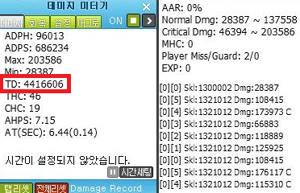
MapleStroy QA Knowhow Guide_<각종 계산기>

■ 스탯 계산기
※ 무기 종류를 드롭다운 메뉴에서 선택 하세요
무기 상수는 자동으로 변경됩니다.
A. 사용 무기 선택
무기 종류 |  | 무기상수
건틀렛리볼버 |  | 1.7

B. 캐릭터에 적용된 스탯
공격력/마력 | STAR | DEX | INT | LUK | HP(순수) | 결과

 |  |  |  |  | HP(추가) | 스탯 공격력 | 0
※ HP는 데몬어벤져만 기입 |  |  |  |  |  | 물리 방어력 | 0
 |  |  |  |  |  | 마법 방어력 | 0
 |  |  |  |  |  | 물리 명중치 | 0
C. 아이템/스킬에 적용된 스탯 |  |  |  |  |  | 마법 명중치 | 0
물리방어력 | 마법방어력 | 물리명중치 | 마법명중치 | 물리회피치 | 마법회피치 | 물리 회피치 | 0
 |  |  |  |  |  | 마법 회피치 | 0

※ 비전투 스탯 상승 시 상승 능력치 (상승된 능력치가 있을 시 "결과"값에 더하여 계산)
- 의지 : 물리방어력, 마법 방어력, 상태이상 내성, 최대HP
- 통찰력 : 명중치, 회피치, 속성내성무시
- 감성 : 최대MP, 버프 지속시간 증가
- 카리스마 : 몬스터 방어율 무시, 대난투 시 공격력 상승, 사망 시 경험치 감소
- 매력 : 포켓, 각종 표정
- 손재주 : 숙련도 2배 획득 확률 % 증가, 주문서 성공 확률 증가

■ 방어율 계산기
※ 각 아이템 및 스킬의 방어율
무시를 각각 따로 적어주세요.
A. 방어율 무시
방무 1 | 방무 2 | 방무 3 | 방무 4 | 방무 5 | 방무 6

※ 정수로 적어주세요. 50(o) / 0.5(x)
- 퍼센트는 자동으로 변환됩니다.

B. 몬스터 방어율 (몬스터 방어율이 100% 이상일 때 활용)
몬스터의 방어율(PdRate) |  | 나의 방어율 무시 |  |  |  | 결과
300 |  | 79
※ 정수로 적어주세요. 50(o) / 0.5(x) |  |  |  |  |  | 내 방어율 | 0%
- "몹 방어율"에 출력된 값을 100에서 빼면 몬스터에게 적용되고 있는 방어율입니다. |  |  |  |  |  | 몹 방어율 | 37

※ 예시
- 몬스터 방어율이 300, 나의 방어율 무시가 80인 경우에 데미지계산기에 값을 넣을 경우
- 100 - 40 = 60으로 실제 몬스터에게 나의 방어율이 무시되는 값은 60임
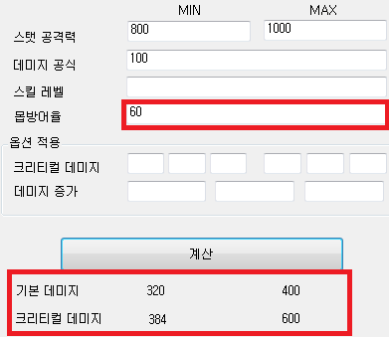
※ 100-40=60으로 실제 몬스터에게 적용되고 있는 방어력
※ 방어율이 적용되어 실제 타격 시 적용되어야 하는 데미지

■ 보스 HP 차감 배율 계산기

A. 몬스터 HP 및 실제 데미지 입력
 |  |  |  |  |  | 결과
몬스터 HP |  | 몬스터 잔여 HP |  | TD(총 데미지)
2,000,000,000 |  | 1,999,987,956 |  | 301,751,489 |  | HP 배율 | 25054
※ 메이플스토리에서 설정할 수 있는 몬스터 최대 HP는 21억입니다.
- 몬스터 잔여 HP는 몬스터의 HP가 차감된 직후에 Mobhpview 명령어를 통해 확인 (회복이 되기 전에 측정할 것)
- TD(Total Damage)는 데미지미터기(4320000)을 사용하여 측정할 수 있습니다.

5.속성 및 테스트몬스터
MapleStroy QA Knowhow Guide_<속성 및 테스트몬스터>

■ 몬스터의 속성

A. 속성의 종류
속성 이름 |  | 알파벳 | 설명
ELEMENT_PHYSICAL |  | P | 물리 속성
ELEMENT_ICE |  | I | 얼음 속성
ELEMENT_FIRE |  | F | 불 속성
ELEMENT_LIGHT |  | L | 빛 속성
ELEMENT_POISON |  | S | 독 속성
ELEMENT_HOLY |  | H | 성 속성
ELEMENT_DARK |  | D | 어둠 속성
ELEMENT_UNDEAD |  | U | 언데드 속성

※ 몬스터는 각 속성으로 인해 면역, 약점을 가질 수 있습니다.
상수 |  |  | 숫자 | 효과
ELEMENT_ATTR_NONE |  |  | 0 | 속성 없음
ELEMENT_ATTR_DAMAGE0 |  |  | 1 | 속성 무효 (데미지 받지 않음)
ELEMENT_ATTR_DAMAGE50 |  |  | 2 | 반감 (데미지 50%)
ELEMENT_ATTR_DAMAGE150 |  |  | 3 | 약점 (데미지 150%)

B. 속성 확인 예시
SVN의 ImageExplorer로 몬스터 검색 후 elemAttr의 인자 값 확인
elemattr의 인자 값이 <I1F2L3>인 경우 아래와 같은 효과가 적용됩니다.
- 얼음 속성 공격에는 데미지를 받지 않습니다.
- 불 속성 공격에는 데미지가 기존 데미지의 50%만 적용됩니다.
- 빛 속성 공격에는 기존 데미지의 150%만큼 적용됩니다.

■ 몬스터의 속성을 무시하는 리셋 스킬

A. 리셋 스킬 : 일정 시간동안 자신이 사용하는 공격의 속성 내성을 감소시키는 스킬
- EX. 엘리멘탈 리셋(마법사), 스피릿 오브 플레임(플레임위자드) 등

B. 효과 : 몬스터의 속성이 "속성 무효"이더라도 리셋 스킬을 사용하면 스킬의 본래의 데미지를 몬스터에게 입힐 수 있음
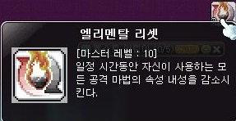

 | <리셋 스킬>

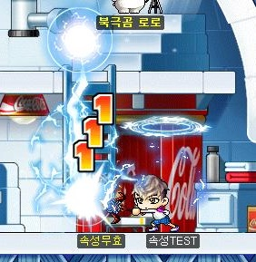


 | <엘리멘탈 리셋 사용 전> |  |  |  | <엘리멘탈 리셋 사용 후>

■ 스킬 및 몬스터 테스트를 위한 테스트용 몬스터

속성 몬스터 |  |  |  | 무형 몬스터
몬스터 코드 | 이름 |  |  | 몬스터 코드 | 이름
9501011 | 속성 무효 |  |  | 9990000 | 무형
9501012 | 속성 반감 |  |  | 9990009 | 보스형
9501013 | 속성 증폭 |  |  | 9990023 | 공격 반사
 |  |  |  | 9990085 | 방어율100%
상태이상 몬스터
몬스터 코드 | 이름
9501000 | 봉인 |  |  | ※ 참고 사항
9501001 | 암흑 |  |  | - 속성 테스트의 경우 주로 "속성 무효"를 사용합니다.
9501002 | 허약 |  |  | - 기본 스킬 테스트 시 주로 "무형"을 주로 사용합니다.
9501003 | 기절 |  |  | - 방어율 테스트의 경우 주로 "방어율100%"를 주로 사용합니다.
9501004 | 저주 |  |  | - 속성 무효(9501011) 몬스터는 PDRATE 10을 가지고 있습니다.
9501005 | 중독
9501006 | 슬로우 |  |  | ★ 한국의 경우 ver.1.2.245 업데이트에 리셋 스킬이 삭제될 예정
9501007 | 버프 무효화 |  |  | - 총데미지 상승으로 변경 됩니다.
9501008 | 유혹
9501009 | 물리 이뮨
9501010 | 마법 이뮨
8950103 | Fixdamr10%

